Содержание
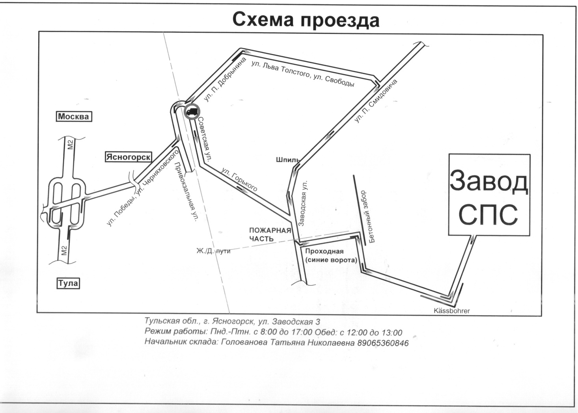

1 | Сетка рабица
2 | Колючая проволока
3 | Егоза
4 | Комплектующие к егозе, кронштейны
5 | Сетка сварная, кладочная, тканая и т.д.
6 | Проволока
7 | Закладные детали, анкерные группы и т.д.
8 | Вышки, склады, ангары и т.д.

 | 8 (495) 980-44-28,29, 30, 32, 36 Моб. 8-960-612-20-44 info@zsps-moskva.ru, ml@zsps-moskva.ru

 | www.zsps-moskva.ru

 | Склад: г. Ясногорск, ул. Заводская, д. 3
 | Режим работы: с 08.00 - 17.00

 | Офис: г. Москва, ул. Новоостаповская, д. 6А стр 1, оф 4, м. Дубровка
 | Режим работы: с 09.00-17.30

